muestra
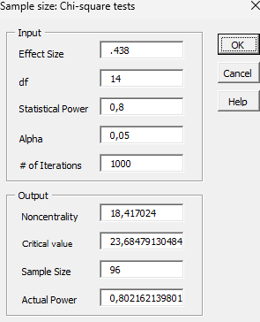

 |  |  |  |  |  |  |  |  |  | efector del error 0,44 tomado
 |  |  |  |  |  |  |  |  |  | Potencia 80%
 |  |  |  |  |  |  |  |  |  | confainza 95%
 |  |  |  |  |  |  |  |  |  | n= 96 | dintes, per pos

 | 14
 | 7

 | 8
 |  | 1 | 2 | 2y6 | 3 | 3y6 | 5 | 4 | 1y6
3 | DEFICIENCIA | 0 | 10 | 0 | 4 | 2 | 0 | 0 | 0
 | INSUFICIENCIA | 37 | 41 | 3 | 3 | 2 | 6 | 4 | 0
 | SUFICIENCIA | 49 | 23 | 4 | 0 | 2 | 0 | 0 | 2
2 | NORMAL | 86 | 64 | 7 | 3 | 4 | 6 | 4 | 2
 | ELEVADA | 0 | 10 | 0 | 4 | 2 | 0 | 0 | 0
3 | LEVE | 61 | 41 | 2 | 2 | 6 | 2 | 4 | 2
 | MODERADO | 25 | 25 | 1 | 2 | 0 | 0 | 1 | 2
 | SEVERO | 0 | 8 | 4 | 0 | 0 | 0 | 2 | 2

